Лист 1
Прайс-лист
МИР ПРЯЖИ

В валюте: руб. (курс 1).
Цены указаны на 07.08.2020

№ | Номенклатура/ Характеристика номенклатуры | Описание | Изображение | Артикул | Цена | Ед. | Остаток | Ссылка на сайт
 | Застежка для бус | Застежка для бус |  | MH | 2603.54 |  |  | Изображение
 | Застежка для бус (0403-2501 16,0 мм, серебро-золото) |  |  |  | 4970.80 | упак | 2.86 | Изображение
 | Застежка для бус (0403-2502 13,0 мм, серебро-золото) |  |  |  | 3787.17 | упак | 1 | Изображение
 | Застежка для бус (0403-2503 11,5 мм, серебро-золото) |  |  |  | 2958.71 | упак | 9.98 | Изображение
 | Застежка для бус (0403-2504 10,5 мм, серебро-золото) |  |  |  | 2603.54 | упак | 8.68 | Изображение
 | Крючки и петли "Hobby&Pro" 540902, 8 комплектов, большие, черные | Крючки и петли "Hobby&Pro" 540902, 8 комплектов, большие, черные | 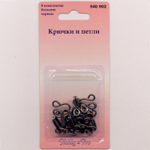 | 676745 | 54.54 |  |  | Изображение
 | Крючки и петли "Hobby&Pro" 540902, 8 комплектов, большие, черные |  |  |  | 54.54 | шт | 9 | Изображение
 | Шапочка для бусин "Glorex" 66091301 7мм 20шт/упак. (цвет: античное золото) | Шапочка для бусин "Glorex" 66091301 7мм 20шт/упак. (цвет: античное золото) | 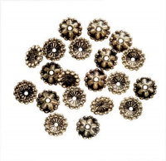 | 7705433 | 87.57 |  |  | Изображение
 | Шапочка для бусин "Glorex" 66091301 7мм 20шт/упак. (цвет: античное золото) |  |  |  | 87.57 | шт | 14 | Изображение
 | Шапочка для бусин "Glorex" 66091302 7мм 20шт/упак. (цвет: античное серебро ) | Шапочка для бусин "Glorex" 66091302 7мм 20шт/упак. (цвет: античное серебро ) | 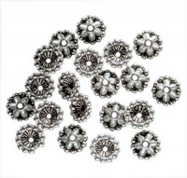 | 7705434 | 87.57 |  |  | Изображение
 | Шапочка для бусин "Glorex" 66091302 7мм 20шт/упак. (цвет: античное серебро ) |  |  |  | 87.57 | шт | 7 | Изображение
 | Штифты "Glorex" 66091501 33мм, 30 шт/в упак. (цвет: античное золото) | Штифты "Glorex" 66091501 33мм, 30 шт/в упак. (цвет: античное золото) | 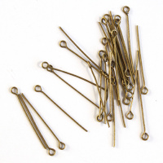 | 7705435 | 56.13 |  |  | Изображение
 | Штифты "Glorex" 66091501 33мм, 30 шт/в упак. (цвет: античное золото) |  |  |  | 56.13 | шт | 25 | Изображение
 | Шубные крючки AMI цвет темно серый | Шубные крючки AMI цвет темно серый |  |  | 1700.00 |  |  | Изображение
 | Шубные крючки AMI цвет темно серый |  |  |  | 1700.00 | упак | 1 | Изображение
 | Шубные крючки AMI / К (черный) (Зав.упаковка) | Шубные крючки AMI / К (черный) (Зав.упаковка) |  | ВА-00016508 | 1700.00 |  |  | Изображение
 | Шубные крючки AMI / К (черный) (Зав.упаковка) |  |  |  | 1700.00 | упак | 3.5 | Изображение

